Tableau
TABLEAU DE MARCHE ENDURATHLON St DENIS DE GASTINES 2019
 |  |  |  |  |  |  |  |  | Mise à jour des temps réalisés
Composition équipe
Nom des coureurs | Vitesse cap Km/h | Vitesse VTT Km/h

 |  |  |  |  |  |  |  |  | Convertisseur mn/1000 m en Km/h
 |  |  |  |  | Horaire de départ
 |  |  |  |  | 11:15:00 |  |  |  |  |  |  |  | Qui |  | Qui |  | Qui |  | Qui |  | Qui |  | Qui |  | Bloc | Qui | Km cumulés
 |  |  |  |  |  |  |  |  |  |  |  |  | 0 |  | 0 |  | 0 |  | 0 |  | 0 |  | 0 |  | cap | 0 | >0
Relais N° | Bloc | Qui | % de forme | Temps hh:mn | Cumul temps | Horaire début | Km cumulés | Nombre tours | Temps/1000m mn sec |  | Vitesse Km/h |  |  |  |  |  |  |  |  |  |  |  |  |  | Bloc | Qui | Km cumulés
1 | cap |  | 100% |  |  | 11:15:00 |  |  | 4 | 20 | 13.85 |  | 1 | 1 | 1 | 1 | 1 | 1 | 1 | 1 | 1 | 1 | 1 | 1 | VTT | 0 | >0
2 | VTT |  | 100% |  |  |  |  |  |  |  |  | 1 | 1 | 2 | 1 | 2 | 1 | 2 | 1 | 2 | 1 | 2 | 1 | 2
3 | cap |  | 100% |  |  |  |  |  |  |  |  |  | 1 | 3 | 1 | 3 | 1 | 3 | 1 | 3 | 1 | 3 | 1 | 3 | Bloc | Qui | Km cumulés
4 | VTT |  | 100% |  |  |  |  |  |  |  |  |  | 1 | 4 | 1 | 4 | 1 | 4 | 1 | 4 | 1 | 4 | 1 | 4 | cap | 0 | >0
5 | cap |  | 100% |  |  |  |  |  |  |  |  |  | 1 | 5 | 1 | 5 | 1 | 5 | 1 | 5 | 1 | 5 | 1 | 5 | Bloc | Qui | Km cumulés
6 | VTT |  | 100% |  |  |  |  |  |  |  |  |  | 1 | 6 | 1 | 6 | 1 | 6 | 1 | 6 | 1 | 6 | 1 | 6 | VTT | 0 | >0
7 | cap |  | 100% |  |  |  |  |  |  |  |  |  | 1 | 7 | 1 | 7 | 1 | 7 | 1 | 7 | 1 | 7 | 1 | 7
8 | VTT |  | 100% |  |  |  |  |  |  | AIDE |  |  | 1 | 8 | 1 | 8 | 1 | 8 | 1 | 8 | 1 | 8 | 1 | 8 | Bloc | Qui | Km cumulés
9 | cap |  | 100% |  |  |  |  |  |  |  |  |  | 1 | 9 | 1 | 9 | 1 | 9 | 1 | 9 | 1 | 9 | 1 | 9 | cap | 0 | >0
10 | VTT |  | 100% |  |  |  |  |  |  |  |  |  | 1 | 10 | 1 | 10 | 1 | 10 | 1 | 10 | 1 | 10 | 1 | 10 | Bloc | Qui | Km cumulés
11 | cap |  | 100% |  |  |  |  |  |  |  |  |  | 1 | 11 | 1 | 11 | 1 | 11 | 1 | 11 | 1 | 11 | 1 | 11 | VTT | 0 | >0
12 | VTT |  | 100% |  |  |  |  |  | 1) Remplir le nom des coureurs de l'équipe dans la colonne "Nom des coureurs". |  |  |  | 1 | 12 | 1 | 12 | 1 | 12 | 1 | 12 | 1 | 12 | 1 | 12
13 | cap |  | 100% |  |  |  |  |  |  |  |  |  | 1 | 13 | 1 | 13 | 1 | 13 | 1 | 13 | 1 | 13 | 1 | 13 | Bloc | Qui | Km cumulés
14 | VTT |  | 100% |  |  |  |  |  |  |  |  |  | 1 | 14 | 1 | 14 | 1 | 14 | 1 | 14 | 1 | 14 | 1 | 14 | cap | 0 | >0
15 | cap |  | 100% |  |  |  |  |  | 2) Remplir les vitesses estimées en cap exprimées en Km/h pour chacun des concurrents. Si vous connaissez votre temps pour 1000 m, utilisez la calculette pour convertir ce temps en Km/h. |  |  |  | 1 | 15 | 1 | 15 | 1 | 15 | 1 | 15 | 1 | 15 | 1 | 15 | Bloc | Qui | Km cumulés
16 | VTT |  | 100% |  |  |  |  |  |  |  |  |  | 1 | 16 | 1 | 16 | 1 | 16 | 1 | 16 | 1 | 16 | 1 | 16 | VTT | 0 | >0
17 | cap |  | 100% |  |  |  |  |  |  |  |  |  | 1 | 17 | 1 | 17 | 1 | 17 | 1 | 17 | 1 | 17 | 1 | 17
18 | VTT |  | 100% |  |  |  |  |  |  |  |  |  | 1 | 18 | 1 | 18 | 1 | 18 | 1 | 18 | 1 | 18 | 1 | 18 | Bloc | Qui | Km cumulés
19 | cap |  | 100% |  |  |  |  |  |  |  |  |  | 1 | 19 | 1 | 19 | 1 | 19 | 1 | 19 | 1 | 19 | 1 | 19 | cap | 0 | >0
20 | VTT |  | 100% |  |  |  |  |  |  |  |  |  | 1 | 20 | 1 | 20 | 1 | 20 | 1 | 20 | 1 | 20 | 1 | 20 | Bloc | Qui | Km cumulés
21 | cap |  | 100% |  |  |  |  |  | 3) Remplir les vitesses estimées en VTT exprimées en Km/h pour chacun des concurrents. |  |  |  | 1 | 21 | 1 | 21 | 1 | 21 | 1 | 21 | 1 | 21 | 1 | 21 | VTT | 0 | >0
22 | VTT |  | 100% |  |  |  |  |  |  |  |  |  | 1 | 22 | 1 | 22 | 1 | 22 | 1 | 22 | 1 | 22 | 1 | 22
23 | cap |  | 100% |  |  |  |  |  |  |  |  |  | 1 | 23 | 1 | 23 | 1 | 23 | 1 | 23 | 1 | 23 | 1 | 23 | Bloc | Qui | Km cumulés
24 | VTT |  | 100% |  |  |  |  |  |  |  |  |  | 1 | 24 | 1 | 24 | 1 | 24 | 1 | 24 | 1 | 24 | 1 | 24 | cap | 0 | >0
25 | cap |  | 100% |  |  |  |  |  | 4) Sélectionner les coureurs pour chacun des blocs dans la colonne "Qui" à l'aide de la liste déroulante. Pour vider la cellule, cliquer sur la zone blanche en dessous des noms des coureurs. |  |  |  | 1 | 25 | 1 | 25 | 1 | 25 | 1 | 25 | 1 | 25 | 1 | 25 | Bloc | Qui | Km cumulés
26 | VTT |  | 100% |  |  |  |  |  |  |  |  |  | 1 | 26 | 1 | 26 | 1 | 26 | 1 | 26 | 1 | 26 | 1 | 26 | VTT | 0 | >0
27 | cap |  | 100% |  |  |  |  |  |  |  |  |  | 1 | 27 | 1 | 27 | 1 | 27 | 1 | 27 | 1 | 27 | 1 | 27
28 | VTT |  | 100% |  |  |  |  |  |  |  |  |  | 1 | 28 | 1 | 28 | 1 | 28 | 1 | 28 | 1 | 28 | 1 | 28
29 | cap |  | 100% |  |  |  |  |  |  |  |  |  | 1 | 29 | 1 | 29 | 1 | 29 | 1 | 29 | 1 | 29 | 1 | 29
30 | VTT |  | 100% |  |  |  |  |  |  |  |  |  | 1 | 30 | 1 | 30 | 1 | 30 | 1 | 30 | 1 | 30 | 1 | 30
31 | cap |  | 100% |  |  |  |  |  | 5) Indiquer le "pourcentage de forme". Ce % permet de diminuer ou d'augmenter la vitesse si la course se passe la nuit par exemple ou pour réajuster une vitesse suite à une estimation optimiste ou pessimiste. |  |  |  | 1 | 31 | 1 | 31 | 1 | 31 | 1 | 31 | 1 | 31 | 1 | 31
32 | VTT |  | 100% |  |  |  |  |  |  |  |  |  | 1 | 32 | 1 | 32 | 1 | 32 | 1 | 32 | 1 | 32 | 1 | 32
33 | cap |  | 100% |  |  |  |  |  |  |  |  |  | 1 | 33 | 1 | 33 | 1 | 33 | 1 | 33 | 1 | 33 | 1 | 33
34 | VTT |  | 100% |  |  |  |  |  |  |  |  |  | 1 | 34 | 1 | 34 | 1 | 34 | 1 | 34 | 1 | 34 | 1 | 34
35 | cap |  | 100% |  |  |  |  |  |  |  |  |  | 1 | 35 | 1 | 35 | 1 | 35 | 1 | 35 | 1 | 35 | 1 | 35
36 | VTT |  | 100% |  |  |  |  |  | 6) Pour modifier une cellule autorisée, double cliquer dessus ou, pour supprimer la valeur, appuyer sur "Suppr" |  |  |  | 1 | 36 | 1 | 36 | 1 | 36 | 1 | 36 | 1 | 36 | 1 | 36

RECAPITULATIF GLOBAL

AIDE
Il est fort probable que le dernier bloc ne sera pas à réaliser en entier, seul le tour commencé après les 24h sera à terminer.
 |  |  |  | Nb blocs courrus cap | Nb blocs courrus VTT | Total blocs courrus | Nb Km parcourus cap | Nb Km parcourus VTT

 |  |  | Qui
 |  |  |  | 0 | 0 | 0 | 0 | 0
 |  |  |  | 0 | 0 | 0 | 0 | 0
 |  |  |  | 0 | 0 | 0 | 0 | 0
 |  |  |  | 0 | 0 | 0 | 0 | 0
 |  |  |  | 0 | 0 | 0 | 0 | 0
 |  |  |  | 0 | 0 | 0 | 0 | 0
 |  |  | Total | 0 | 0 |  | 0 | 0

RECAPITULATIF PAR CONCURRENT
0 |  |  |  |  | 0
0 |  |  |  |  | 0
0 |  |  |  |  | 0

Aide
ENDURATHLON St DENIS DE GASTINES

Comment organiser ses relais avant la compétition ?
Ouvrez le tableau de marche en cliquant sur l'onglet "Tableau".
1. Remplir le nom des coureurs de l'équipe dans la colonne "Nom des coureurs".
2. Remplir les vitesses estimées en cap exprimées en Km/h pour chacun des concurrents dans le colonne "Vitesse cap km/h". Si vous connaissez votre temps pour 1000 m, utilisez la calculette pour convertir ce temps en Km/h.
3. Remplir les vitesses estimées en VTT exprimées en Km/h pour chacun des concurrents dans le colonne "Vitesse VTT km/h".
4. Sélectionner les coureurs pour chacun des blocs de 4 tours dans la colonne "Qui" à l'aide de la liste déroulante. Pour vider la cellule, cliquer sur la zone blanche en dessous des noms des coureurs.
5) Indiquer le "pourcentage de forme". Ce % permet de diminuer ou d'augmenter la vitesse si la course se passe la nuit par exemple ou pour réajuster une vitesse suite à une estimation optimiste ou pessimiste.
6. Pour modifier une cellule autorisée, double cliquer dessus ou, pour supprimer la valeur, appuyer sur "Suppr"

Une fois avoir rempli soigneusement toutes les informations, vous trouverez un tableau récapitulatif global ainsi qu’un tableau récapitulatif pour chacun des concurrents. Comme les exemples ci-dessous.

Ces tableaux vous donneront par concurrent le nombre de blocs de 4 tours en course à pied et VTT ainsi que les temps de repos entre les blocs. Vous pourrez donc faire des simulations telles que changer l’ordre de passage des relais, enchaîner 2 ou plus blocs consécutifs en fonction de vos capacités. Cela vous guidera pour faire votre préparation physique.

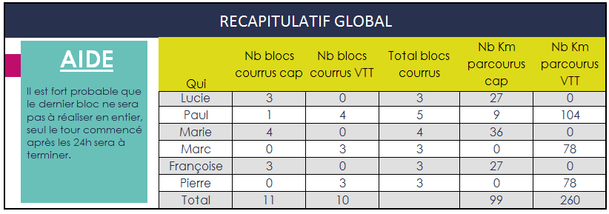

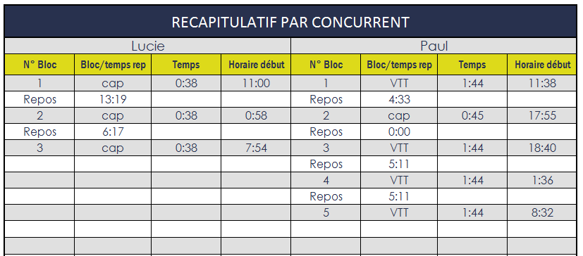

Comment organiser ses relais le jour de la compétition?
Au fur et à mesure que vous aurez effectué vos blocs, actualisez vos temps dans la partie « Tour par tour réalisé ».
Votre tableau de marche se remettra à jour automatiquement. Vous pourrez aussi réactualiser les vitesses VTT et allures course à pied pour améliorer la précision de vos prévisions.
Indiquer le "% de forme". Ce % permet de diminuer ou d'augmenter la vitesse si la course se passe la nuit par exemple ou pour réajuster une vitesse suite à une estimation optimiste ou pessimiste.
Pour modifier une cellule autorisée, double cliquer dessus ou, pour supprimer la valeur, appuyer sur "Suppr"

